关系图
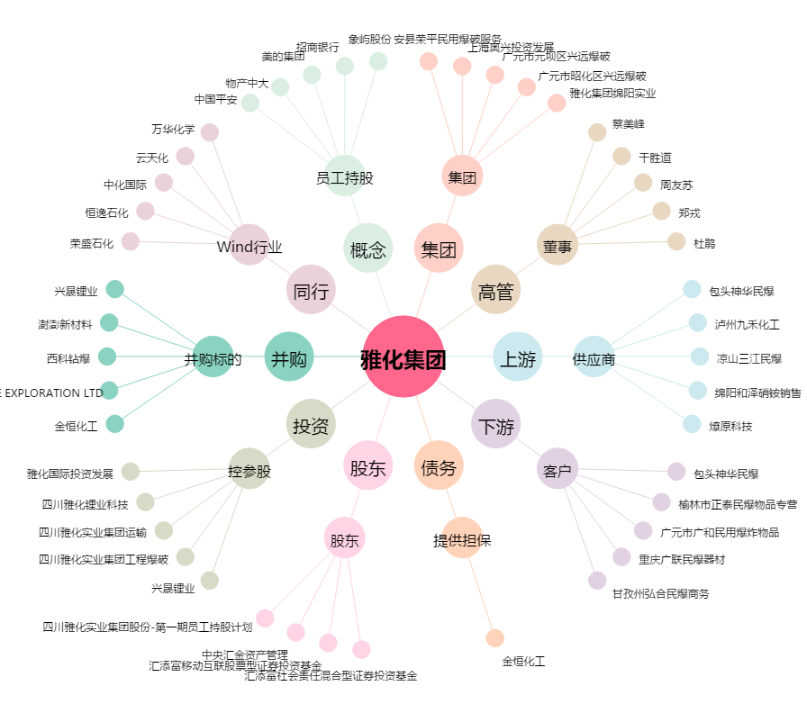
雅化集团[002497.SZ] - 关系概览图

